正式文档
活动

1 | 设计目的

 | 统一活动入口，活动归类后分类，方便参与

2 | 设计思路

 | 统一活动入口，界面分3个页面（全部、长期、限时），便于玩家参与

3 | 功能规则

 | 3.1 | 活动排序

 |  | 判断是否可以领奖，可领奖靠前（多个可领奖根据，活动结束时间，ID排序），没有可领奖根据活动结束时间短的靠前

 | 3.2 | 显示规则

 |  | 【全部】：按照排序规则排序
 |  | 【长期】：仅限时长期活动，根据ID排序，运营后台可手动排序活动顺序
 |  | 【限时】：仅限时限时活动，活动结束时间短的靠前

4 | 活动界面
 | 4.1 | 功能入口
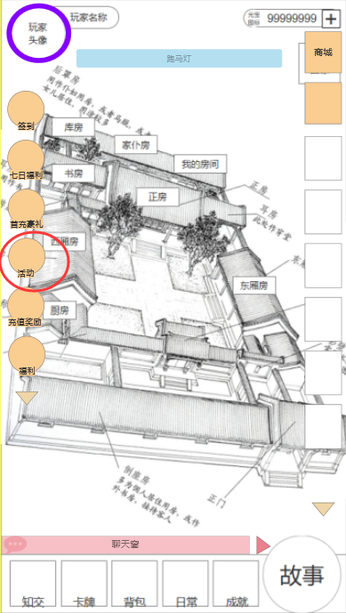

1

1

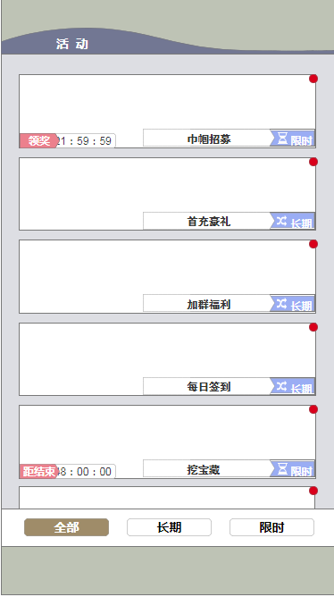
2
3
 |  | 序号 | 名称 | 操作说明 | 显示说明 | 修改备注
 |  | 1 | 功能入口 | 单击，打开活动界面

4
 | 4.2 | 活动界面

8
 |  | 序号 | 名称 | 操作说明 | 显示说明 | 修改备注
 |  | 2 | 活动界面标题
 |  | 3 | 关闭按钮 | 单机，关闭活动界面
5
6
7
 |  | 4 | 红点提示 |  | 有奖励未领取时出现红点提示
 |  | 5 | 活动状态 |  | 距开始、距结束、距领奖三种状态
9
 |  | 6 | 活动倒计时 |  | 距开始：活动图标开启，距离可以参加的时间 距结束：活动总时长 距领奖：活动结束可领奖时间
 |  | 7 | 活动名称
 |  | 8 | 活动类型
 |  | 9 | 点击区域 | 点击区域任意位置，进入活动详情 | 区域限时美术素材图片
 |  | 10 | 活动类型分页按钮 | 点击按钮后活动按类型分类 | 初始默认限时【全部】，点击其他按钮切换

 |  |  |  |  |  |  | 4.3.C合成弹窗（材料不足）

10

 | 配置表

 |  | 配置表名称

